Sheet1
LINE | Layer | Defect | 型態 | 異常時處理方法 |  | 標準化 | 處理人員 | 附註
 |  |  |  | 成因 | 解決過程及方法
CNVR16 | BM | 不固定點5XX BM_K+P | 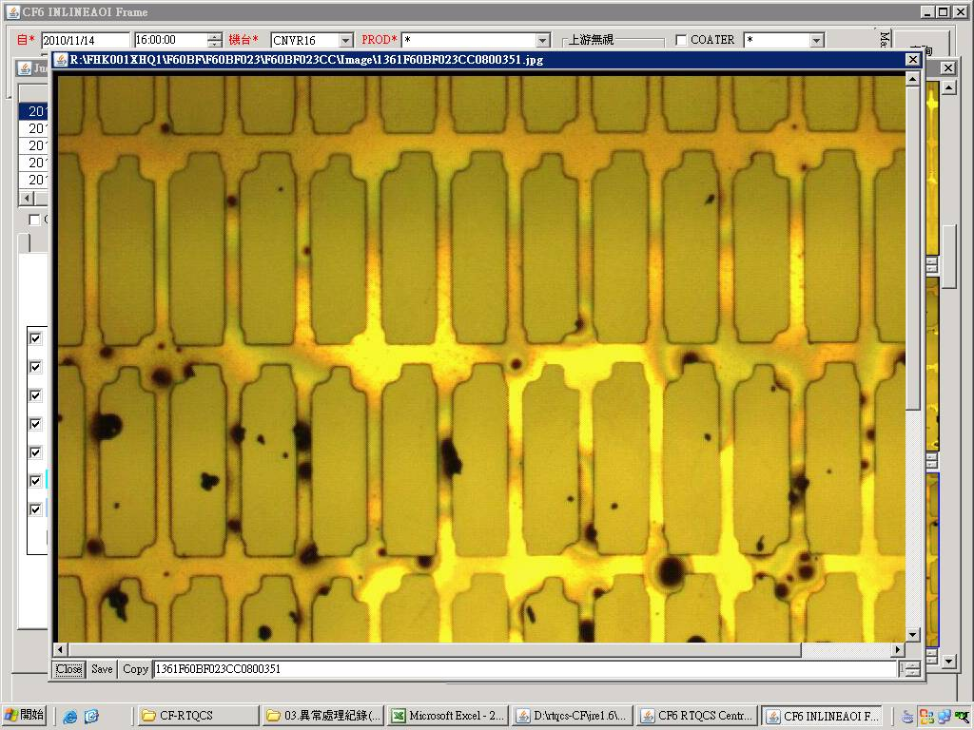 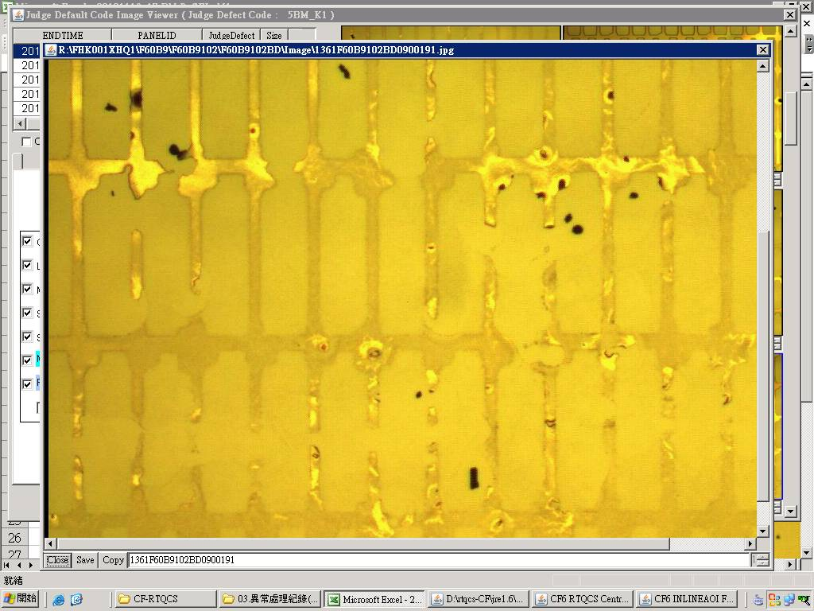 | 1.目前懷疑是PRCN管路內有不明不織布上的纖維造成(細小纖維留在玻璃上且含有水氣，導致CFCT塗佈後有水處形成BM_K，細小纖維造成光阻散佈形成BM_P) | 1.CFCT 更換Wiper==>NG 2.CFCT 更換密克林/胖胖瓶==>NG 3.CFCT Wiper座重新校正==>NG 4.CFCT 管路全泡==>NG 因DEFECT呈不固定點狀無法反轉確認 5.檢查PRCN發現HP段三支管路中第二根NOZZLE頭全部用滴的，而非噴灑狀態，檢查後發現管路有不明不織布塞住，將其抽出後續Run觀察不固定點5XX BM_K+P明顯降低 附註:事後有將所有FILTER拆下檢查並無發現異常，無法得知不明不織布從何而來 | 檢查PRCN管路是否有異物阻塞 | 翁基軒 施志飛
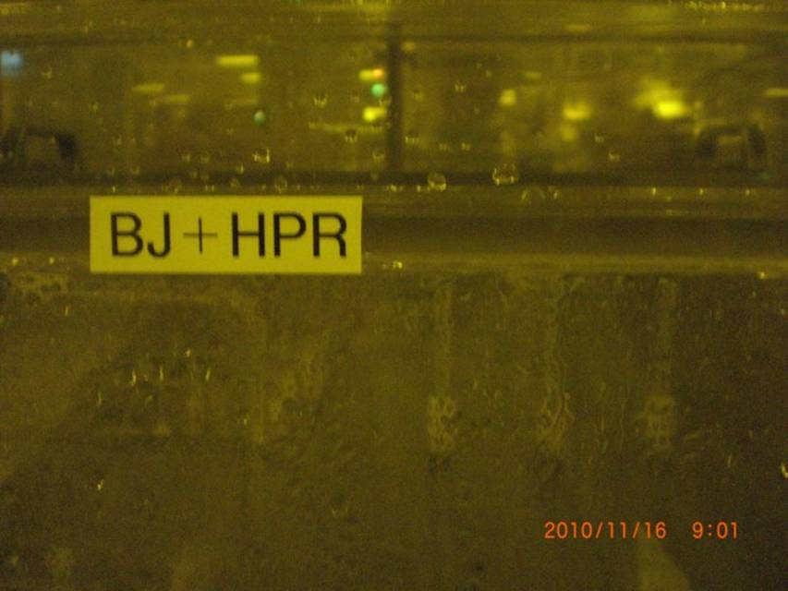
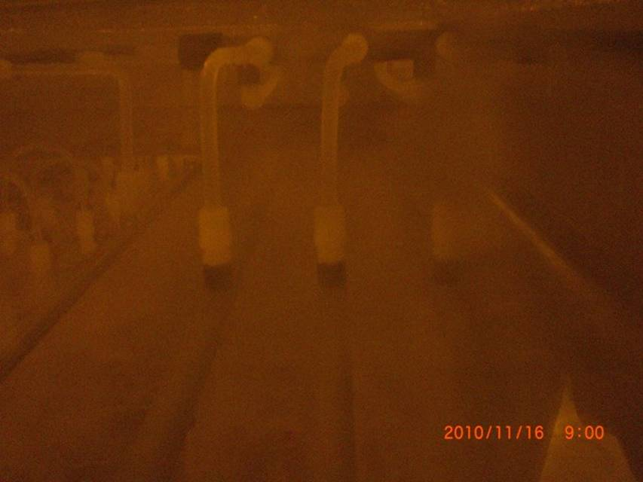
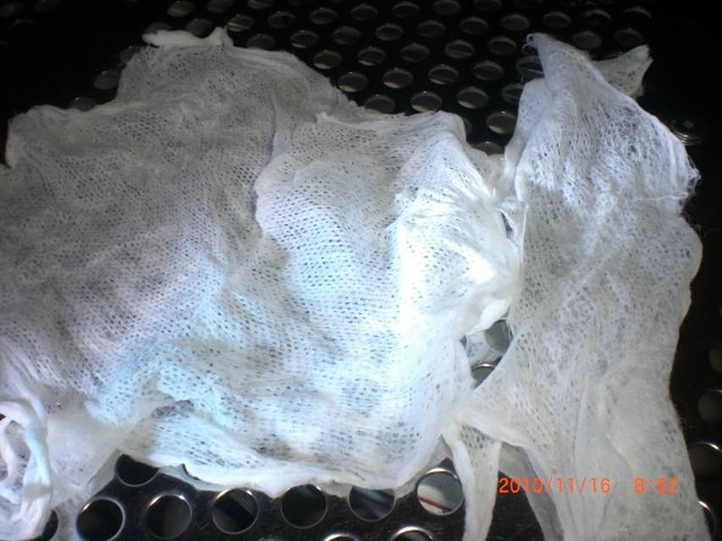

疑似Filter 內層不織布
PRCN HP 段
HP 第二支管路接頭處有異物阻塞

